Somma
Esercizio sui livelli sonori in dB |  |  |  |  |  | S1 |  |  | S2
 |  |  |  |  |  |  |  |  |  | tau1 = r1/c = |  | 0.035294117647 | s
Lw1 = | 94 | dB | r1 = | 12 | m |  | r1 | r2 |  | tau2 = r2/c = |  | 0.023529411765 | s
Lw2 = | 89 | dB | r2 = | 8 | m |  |  |  |  |  | Delta tau | 11.764705882 | ms

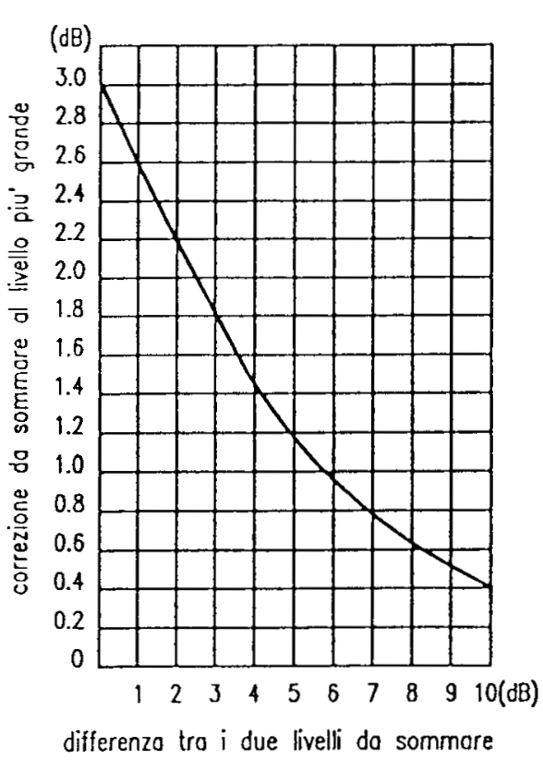
Calcolo propagazione in campo libero |  |  |  |  |  |  |  | R
sorgenti omnidirezionali - Q=1
Lp = Lw -20*log10(r) -11 |  |  | 20*log10(4*pi)=11
Lp1 = | 61.4 | dB | Delta L = | 1.5 | dB
Lp2 = | 59.9 | dB | Lptot = | 63.8 | dB

Somma incoerente
Lptot = 10*log10(10^(Lp1/10)+10^(Lp2/10))
Lptot = | 63.8 | dB

Campo Sferico
Caduta di livello con la distanza |  |  | Sorgente puntiforme |  |  | x
Costruire il grafico di Lp(x) |  |  |  | S |  |  |  |  | R
 |  |  |  | Lw |  |  |  | Lp
Lw = | 100 | dB |  |  |  |  |  | SPL
 |  |  |  | Lp = Lw -20*log10(r) -11 |  |  | DL2 = | 6.0205999133 | dB
x (m) | Lp(x) |  |  | 20*log10(r) = Lw - Lp - 11
1 | 89.0 | 89 |  | log10(r) = (Lw - Lp - 11)/20
2 | 83.0 |  |  | r = 10^((Lw-Lp-11)/20)
Decadimento livello sonoro
3 | 79.5
4 | 77.0 | 77
5 | 75.0
6 | 73.4
7 | 72.1
8 | 70.9 | 71
9 | 69.9
10 | 69.0
11 | 68.2
12 | 67.4
13 | 66.7
14 | 66.1
15 | 65.5
16 | 64.9 | 65
17 | 64.4
18 | 63.9 |  | Trovare la distanza a cui Lp <= |  | 60 | dB | d = | 29 | m
19 | 63.4 |  |  |  |  |  | r = | 28.183829313 | m
20 | 63.0
21 | 62.6
22 | 62.2
23 | 61.8
24 | 61.4
25 | 61.0
26 | 60.7
27 | 60.4
28 | 60.1
29 | 59.8 | OK
30 | 59.5
31 | 59.2
32 | 58.9 | 59
33 | 58.6
34 | 58.4
35 | 58.1
36 | 57.9
37 | 57.6
38 | 57.4
39 | 57.2
40 | 57.0
41 | 56.7
42 | 56.5
43 | 56.3
44 | 56.1
45 | 55.9
46 | 55.7
47 | 55.6
48 | 55.4
49 | 55.2
50 | 55.0
51 | 54.8
52 | 54.7
53 | 54.5
54 | 54.4
55 | 54.2
56 | 54.0
57 | 53.9
58 | 53.7
59 | 53.6
60 | 53.4
61 | 53.3
62 | 53.2
63 | 53.0
64 | 52.9
65 | 52.7
66 | 52.6
67 | 52.5
68 | 52.3
69 | 52.2
70 | 52.1
71 | 52.0
72 | 51.9
73 | 51.7
74 | 51.6
75 | 51.5
76 | 51.4
77 | 51.3
78 | 51.2
79 | 51.0
80 | 50.9
81 | 50.8
82 | 50.7
83 | 50.6
84 | 50.5
85 | 50.4
86 | 50.3
87 | 50.2
88 | 50.1
89 | 50.0
90 | 49.9
91 | 49.8
92 | 49.7
93 | 49.6
94 | 49.5
95 | 49.4
96 | 49.4
97 | 49.3
98 | 49.2
99 | 49.1
100 | 49.0

Campo cilindrico
Campo cilindrico - propagazione con la distanza

Lw' = | 95 | dB/m
Lp(x) = Lw' - 10*log10(x) - 6 |  |  |  | 10*log10(x) = Lw' - Lp -6
DL2 = | 3.0102999566 | dB |  | log10(x) = (Lw' - Lp -6)/10
 |  |  |  | x = 10^((Lw' - Lp -6)/10)
 |  |  |  | x = | 794.32823472 | m
 |  |  | x

 | Cilindrico | Sferico
1 | 89.0 | 89.0
2 | 86.0 | 83.0
3 | 84.2 | 79.5
4 | 83.0 | 77.0
5 | 82.0 | 75.0
6 | 81.2 | 73.4
7 | 80.5 | 72.1
8 | 80.0 | 70.9
9 | 79.5 | 69.9
10 | 79.0 | 69.0
11 | 78.6 | 68.2
12 | 78.2 | 67.4
13 | 77.9 | 66.7
14 | 77.5 | 66.1
15 | 77.2 | 65.5
16 | 77.0 | 64.9
17 | 76.7 | 64.4
18 | 76.4 | 63.9
19 | 76.2 | 63.4
20 | 76.0 | 63.0
21 | 75.8 | 62.6
22 | 75.6 | 62.2
23 | 75.4 | 61.8
24 | 75.2 | 61.4
25 | 75.0 | 61.0
26 | 74.9 | 60.7
27 | 74.7 | 60.4
28 | 74.5 | 60.1
29 | 74.4 | 59.8
30 | 74.2 | 59.5
31 | 74.1 | 59.2
32 | 73.9 | 58.9
33 | 73.8 | 58.6
34 | 73.7 | 58.4
35 | 73.6 | 58.1
36 | 73.4 | 57.9
37 | 73.3 | 57.6
38 | 73.2 | 57.4
39 | 73.1 | 57.2
40 | 73.0 | 57.0
41 | 72.9 | 56.7
42 | 72.8 | 56.5
43 | 72.7 | 56.3
44 | 72.6 | 56.1
45 | 72.5 | 55.9
46 | 72.4 | 55.7
47 | 72.3 | 55.6
48 | 72.2 | 55.4
49 | 72.1 | 55.2
50 | 72.0 | 55.0
...

x (m) | Lp(x)
1 | 89.0
2 | 86.0
3 | 84.2
4 | 83.0
5 | 82.0
6 | 81.2
7 | 80.5
8 | 80.0
9 | 79.5
10 | 79.0
11 | 78.6
12 | 78.2
13 | 77.9
14 | 77.5
15 | 77.2
16 | 77.0
17 | 76.7
18 | 76.4
19 | 76.2
20 | 76.0
21 | 75.8
22 | 75.6
23 | 75.4
24 | 75.2
25 | 75.0
26 | 74.9
27 | 74.7
28 | 74.5
29 | 74.4
30 | 74.2
31 | 74.1
32 | 73.9
33 | 73.8
34 | 73.7
35 | 73.6
36 | 73.4
37 | 73.3
38 | 73.2
39 | 73.1
40 | 73.0
41 | 72.9
42 | 72.8
43 | 72.7
44 | 72.6
45 | 72.5
46 | 72.4
47 | 72.3
48 | 72.2
49 | 72.1
50 | 72.0
51 | 71.9
52 | 71.8
53 | 71.8
54 | 71.7
55 | 71.6
56 | 71.5
57 | 71.4
58 | 71.4
59 | 71.3
60 | 71.2
61 | 71.1
62 | 71.1
63 | 71.0
64 | 70.9
65 | 70.9
66 | 70.8
67 | 70.7
68 | 70.7
69 | 70.6
70 | 70.5
71 | 70.5
72 | 70.4
73 | 70.4
74 | 70.3
75 | 70.2
76 | 70.2
77 | 70.1
78 | 70.1
79 | 70.0
80 | 70.0
81 | 69.9
82 | 69.9
83 | 69.8
84 | 69.8
85 | 69.7
86 | 69.7
87 | 69.6
88 | 69.6
89 | 69.5
90 | 69.5
91 | 69.4
92 | 69.4
93 | 69.3
94 | 69.3
95 | 69.2
96 | 69.2
97 | 69.1
98 | 69.1
99 | 69.0
100 | 69.0
110 | 68.6
120 | 68.2
130 | 67.9
140 | 67.5
150 | 67.2
160 | 67.0
170 | 66.7
180 | 66.4
190 | 66.2
200 | 66.0
210 | 65.8
220 | 65.6
230 | 65.4
240 | 65.2
250 | 65.0
260 | 64.9
270 | 64.7
280 | 64.5
290 | 64.4
300 | 64.2
310 | 64.1
320 | 63.9
330 | 63.8
340 | 63.7
350 | 63.6
360 | 63.4
370 | 63.3
380 | 63.2
390 | 63.1
400 | 63.0
410 | 62.9
420 | 62.8
430 | 62.7
440 | 62.6
450 | 62.5
460 | 62.4
470 | 62.3
480 | 62.2
490 | 62.1
500 | 62.0
510 | 61.9
520 | 61.8
530 | 61.8
540 | 61.7
550 | 61.6
560 | 61.5
570 | 61.4
580 | 61.4
590 | 61.3
600 | 61.2
610 | 61.1
620 | 61.1
630 | 61.0
640 | 60.9
650 | 60.9
660 | 60.8
670 | 60.7
680 | 60.7
690 | 60.6
700 | 60.5
710 | 60.5
720 | 60.4
730 | 60.4
740 | 60.3
750 | 60.2
760 | 60.2
770 | 60.1
780 | 60.1
790 | 60.0 | OK
800 | 60.0
810 | 59.9
820 | 59.9
830 | 59.8
840 | 59.8
850 | 59.7
860 | 59.7
870 | 59.6
880 | 59.6
890 | 59.5
900 | 59.5
910 | 59.4
920 | 59.4
930 | 59.3
940 | 59.3
950 | 59.2
960 | 59.2
970 | 59.1
980 | 59.1
990 | 59.0
1000 | 59.0

Schermature
Schermature Antirumore

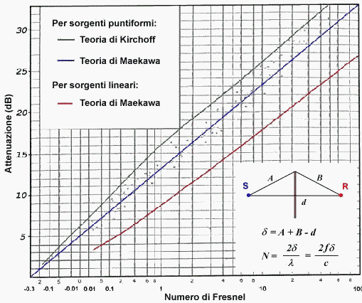
Lw = | 100 | dB

d1 = | 5 | m
d2 = | 50 | m
hb = | 9 | m
d = d1+d2 = | 55 | m
A = | 10.295630141 | m | Pitagora
B = | 50.803543184 | m | Pitagora
delta = | 6.0991733245 | m

hb
N° di FRESNEL = 2*delta*f/c
f = | 250 | Hz
c0 = | 340 | m/s
N = | 8.969372536 | (numero puro)
d1
d2
Formule di Maekawa
DLd = 10 log (3+20 N) |  |  |  | puntif.
DLd = 10 log (2+5.5 N) |  |  |  | lineare
DeltaL = | 22.609949531 | dB |  | puntif.
DeltaL = | 17.103843695 | dB |  | lineare

Lp,0 = | 54.2 | dB |  | puntif.
Lp,b1 = | 31.6 | dB |  | puntif.

Lp,c,0 = | 76.596373105 | dB |  | lineare
Lp,c,b2 = | 59.492529411 | dB |  | lineare

Limite <= 60 dB

